Todos
OBJECTID * | Shape * | Id Lineamiento | Tipo lineamiento | Verificado Campo | Observaciones | Shape_Length | Azimut
42 | Polyline |  | Moderada expresión | <Null> | Santi | 463,194,218 | 23
33 | Polyline |  | Baja expresión | <Null> | Santi | 601,147,225 | 35
13 | Polyline | ? | Baja expresión | <Null> | SGC modificado | 841,175,879 | 37
52 | Polyline |  | Alta expresión | SI | Genera delizamientos antiguos | 312,475,232 | 62
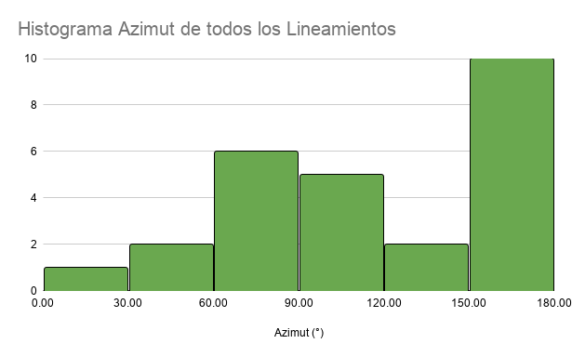
16 | Polyline |  | Baja expresión | <Null> | SGC | 1,083,819,275 | 69
55 | Polyline |  | Baja expresión | <Null> | <Null> | 24,090,209 | 71
54 | Polyline |  | Baja expresión | <Null> | <Null> | 1,347,882 | 79
38 | Polyline |  | Baja expresión | <Null> | Santi | 621,538,516 | 84
53 | Polyline |  | Cizalla | SI | Afloramiento que represnta zona de cizalla acompañado de Silletas | 1,402,971,475 | 86
41 | Polyline |  | Baja expresión | <Null> | Santi | 357,005,941 | 90
31 | Polyline | ? | Baja expresión | <Null> | SGC | 748,602,878 | 94
47 | Polyline |  | Baja expresión | <Null> | Santi | 1,281,726,841 | 104
46 | Polyline |  | Baja expresión | <Null> | Santi | 970,301,532 | 109
49 | Polyline |  | Baja expresión | <Null> | <Null> | 374,005,002 | 114
43 | Polyline |  | Baja expresión | <Null> | santi | 645,207,395 | 121
45 | Polyline |  | Moderada expresión | <Null> | Santi | 1,257,756,223 | 148
44 | Polyline |  | Baja expresión | <Null> | Santi | 715,586,143 | 153
51 | Polyline |  | Moderada expresión | <Null> | <Null> | 1,277,525,312 | 161
36 | Polyline |  | Moderada expresión | <Null> | Santi | 233,480,363 | 162
19 | Polyline |  | Baja expresión | <Null> | SGC modificado | 332,534,789 | 163
37 | Polyline |  | Moderada expresión | <Null> | Santi | 630,384,443 | 163
35 | Polyline |  | Moderada expresión | <Null> | Santi | 361,260,561 | 164
50 | Polyline |  | Moderada expresión | <Null> | <Null> | 1,202,696,682 | 164
39 | Polyline |  | Moderada expresión | <Null> | Santi y SGC | 488,562,204 | 165
34 | Polyline |  | Alta expresión | <Null> | Santi | 321,403,172 | 169
40 | Polyline |  | Baja expresión | <Null> | Santi y SGC | 193,222,115 | 177

ALTO
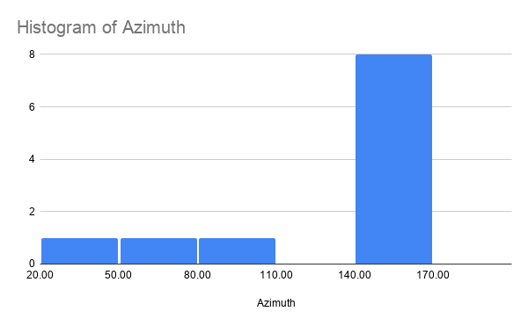
OBJECTID * | Shape * | Id Lineamiento | Tipo lineamiento | Verificado Campo | Observaciones | Shape_Length | Azimuth
42 | Polyline |  | Moderada expresión | <Null> | Santi | 463,194,218 | 23
52 | Polyline |  | Alta expresión | SI | Genera delizamientos antiguos | 312,475,232 | 62
53 | Polyline |  | Cizalla | SI | Afloramiento que represnta zona de cizalla acompañado de Silletas | 1,402,971,475 | 86
45 | Polyline |  | Moderada expresión | <Null> | Santi | 1,257,756,223 | 148
51 | Polyline |  | Moderada expresión | <Null> | <Null> | 1,277,525,312 | 161
36 | Polyline |  | Moderada expresión | <Null> | Santi | 233,480,363 | 162
37 | Polyline |  | Moderada expresión | <Null> | Santi | 630,384,443 | 163
35 | Polyline |  | Moderada expresión | <Null> | Santi | 361,260,561 | 164
50 | Polyline |  | Moderada expresión | <Null> | <Null> | 1,202,696,682 | 164
39 | Polyline |  | Moderada expresión | <Null> | Santi y SGC | 488,562,204 | 165
34 | Polyline |  | Alta expresión | <Null> | Santi | 321,403,172 | 169

